Sayfa1
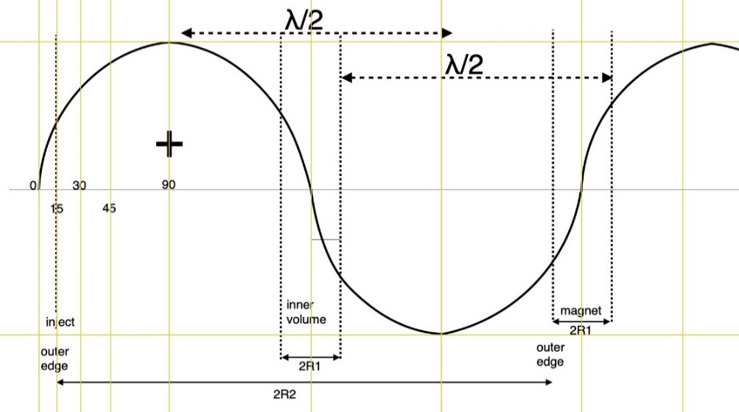
RHODOTRON KAHVELab 2020
 | Tasarım Parametreleri |  |  |  | Girdi Değişkenleri | Magnetler
 | fişletme (MHz) | T (ns) | λ (m) |  | Sonuç Çıktıları | n | Magnet No | γ | β | Egiriş |  | Ekazanç | Ekin | Etop | B (T) | B (Gs)
 | 107.5 | 9.3023255814 | 2.7887670512 |  | Sabitler | 1 | 1 | 2.1926000834 | 0.8899390253 | 0.04 |  | 0.56941738571 | 0.60941738571 | 1.1204163318 | 0.01327315968 | 132.7315968
 |  |  |  |  |  | 2 | 2 | 3.3069221188 | 0.95318238707 | 0.60941738571 |  | 0.56941738571 | 1.1788347714 | 1.6898337175 | 0.021441472973 | 214.41472973
 | RFtoplam güç (kW) [Pt] | RFduvar gücü (kW) [Pdu] | RFdemet gücü (kW) [Pde] |  |  | 3 | 3 | 4.4212441542 | 0.97408536635 | 1.1788347714 |  | 0.56941738571 | 1.7482521571 | 2.2592511032 | 0.029295179184 | 292.95179184
 | 63.169025886 | 42.43 | 20.739025886 |  |  | 4 | 4 | 5.5355661896 | 0.98354744654 | 1.7482521571 |  | 0.56941738571 | 2.3176695428 | 2.8286684889 | 0.037034970615 | 370.34970615
 |  |  |  |  |  | 5 | 5 | 6.649888225 | 0.98862850279 | 2.3176695428 |  | 0.56941738571 | 2.8870869286 | 3.3980858747 | 0.044720032851 | 447.20032851
 | R1 (m) | R2 (m) | φdış (m) | Çevredış (m) |  | 6 | 6 | 7.7642102604 | 0.99167109702 | 2.8870869286 |  | 0.56941738571 | 3.4565043143 | 3.9675032604 | 0.052374463175 | 523.74463175
 | 0.18824177595 | 0.75296710381 | 1.5059342076 | 4.7310318435 |  | 7 | 7 | 8.8785322958 | 0.99363685839 | 3.4565043143 |  | 0.56941738571 | 4.0259217 | 4.5369206461 | 0.060009984272 | 600.09984272
 | L (m) | d (m) | dL (m) | Gun+Exit Space(m) | phase lag (rad) | 8 | 8 | 9.9928543312 | 0.99498024771 | 4.0259217 |  | 0.56941738571 | 4.5953390857 | 5.1063380318 | 0.067633000795 | 676.33000795
 | 0.13220643182 | 0.05 | 0.18220643182 | 0.5 | 0.2617993878 | 9 | 9 | 11.107176367 | 0.99593888371 | 4.5953390857 |  | 0.56941738571 | 5.1647564714 | 5.6757554175 | 0.075247313212 | 752.47313212
 |  |  |  |  |  | 10 | 10 | 12.221498402 | 0.99664687436 | 5.1647564714 |  | 0.56941738571 | 5.7341738571 | 6.2451728032 | 0.082855321251 | 828.55321251
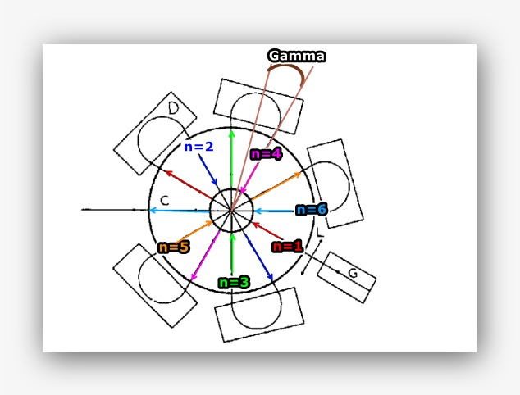
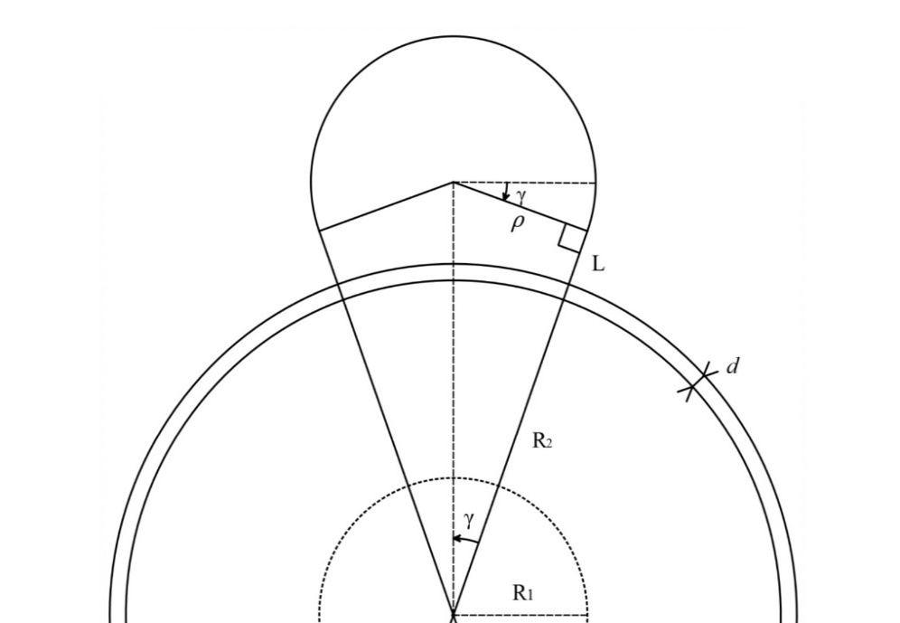
 | Magnet | ngeçiş | ρ (m) | Çevre/magnet (m) | γ (rad) | Formulasyon
 | 5 | 6 | 0.25057899366 | 0.78850530725 | 0.2617993878 | i) | λ=c/f |  |  | xv) | ρ=(R2+d+L)*tan(γ)
 |  |  |  |  |  | ii) | T=1/f |  |  | xvi) | B=(m_e¯*γ_e¯*β_e¯*c)/(q_e¯*ρ)
 | Egiriş (MeV) | ΔEgeçiş (MeV) | ∑Egeçiş (MeV) | Eçıkış (MeV) | Emax (MV/m) | iii) | R2=0.27*λ |  |  | xvii) | Pdu=V^2/Zsp
 | 0.04 | 0.56941738571 | 3.4165043143 | 3.4565043143 | 1.0438778412 | iv) | R1=R2/4 |  |  | xviii) | ɸdış=2*R2
 |  |  |  |  |  | v) | Zsp=4.9*λ^(½) |  |  | xix) | Çevredış=2*Π*R2
 | Zse (MΩ) | Zsp (MΩ) | V (kV) | Idemet (mA) |  | vi) | Zse=5.77*λ^(½)
 | 9.6356703222 | 8.1903197738 | 589.50425614 | 6 |  | vii) | ΔEgeçiş=(Zsp^(½))*(RFduvar gücü)*cos(phase lag)
 |  |  |  |  |  | viii) | γ_e¯=Eçıkış/e¯kütle
 | e¯ kütle (MeV/c²) | e¯ kütle (kg) [m_e¯] | e¯ yük (C) [q_e¯] | c (m/s) | Emax(ellipse) (MV/m) | ix) | β_e¯=(1−(1/γ^2) )^(½)
 | 0.5109989461 | 9.10938356E-31 | 1.60217662E-19 | 299792458 | 1.0626957641 | x) | Lmagnet=(Π+2γ)*ρ
 |  |  |  |  |  | xi) | ρ=λ/((2/tan(γ))+Π+2*γ)
 | γ_e¯ | β_e¯ |  |  | Dairesellikten kayıklık(m) | xii) | dL=d+L
 | 7.7642102604 | 0.99167109702 |  |  | 0.01 | xiii) | dL=(ρ/tan(γ))-R2
 |  |  |  |  |  | xiv) | γ=Π/2*n

